长沙理工大学城南学院
长沙理工大学湘南学院毕业生专业人数统计表
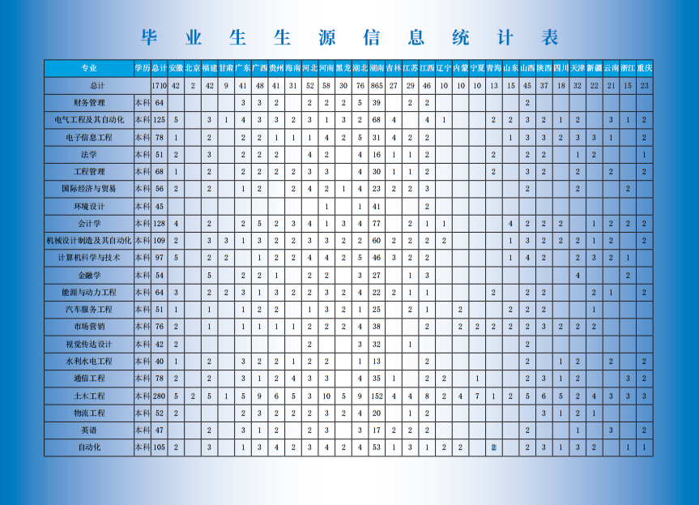

中南大学
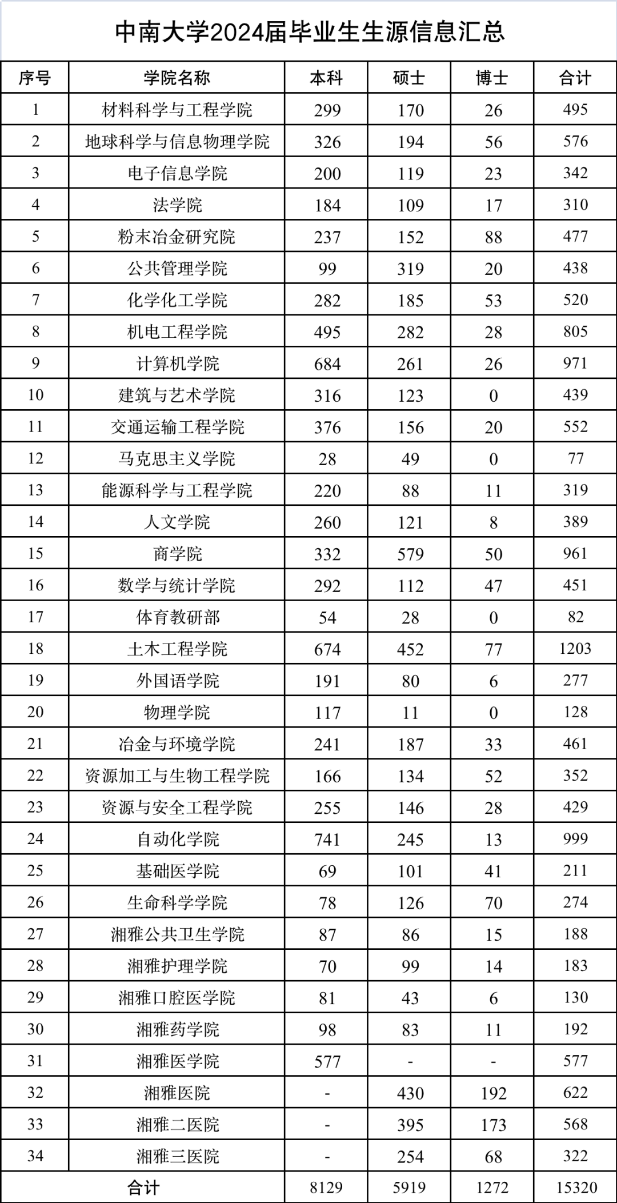

生物机电
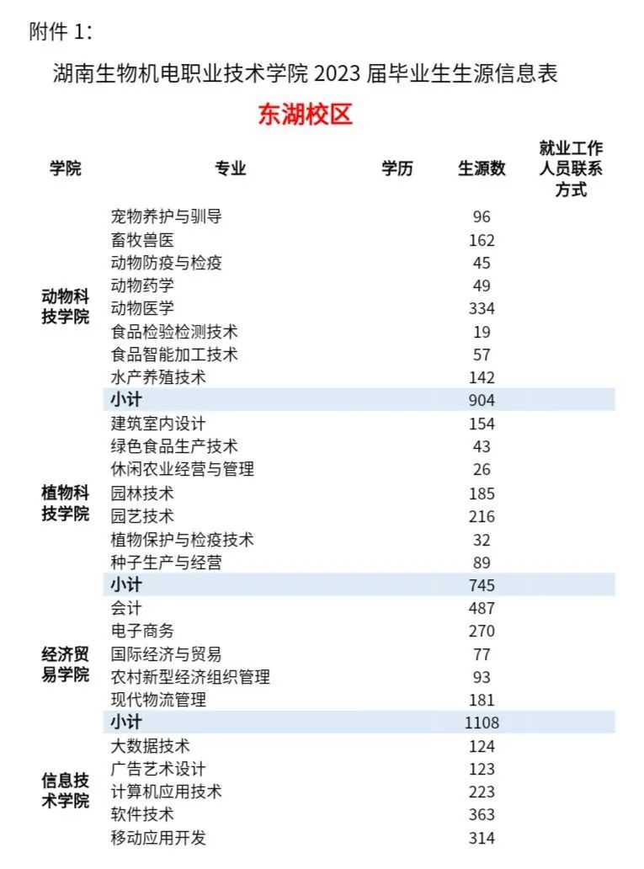

机电工程学院 | 机电设备维修与管理（设备维修与管理方向、设备营销方向）
 | 数控技术（数控编程与加工方向、数控设备方向）
 | 电气工程技术
 | 电子信息工程技术
 | 机械制造与自动化（机械自动化方向、制造工艺方向）
 | 模具设计与制造（省级精品专业）
 | 工业机器人技术
 | 机电一体化技术

信息技术学院 | 软件技术
 | 计算机网络技术
 | 大数据技术
 | 计算机应用技术
 | 广告艺术设计

 | 现代农业装备应用技术专业
车辆工程学院 | 新能源汽车技术专业
 | 汽车制造与试验技术专业
 | 汽车技术服务与营销专业
 | 汽车检测与维修技术专业
